Vue.js devtools
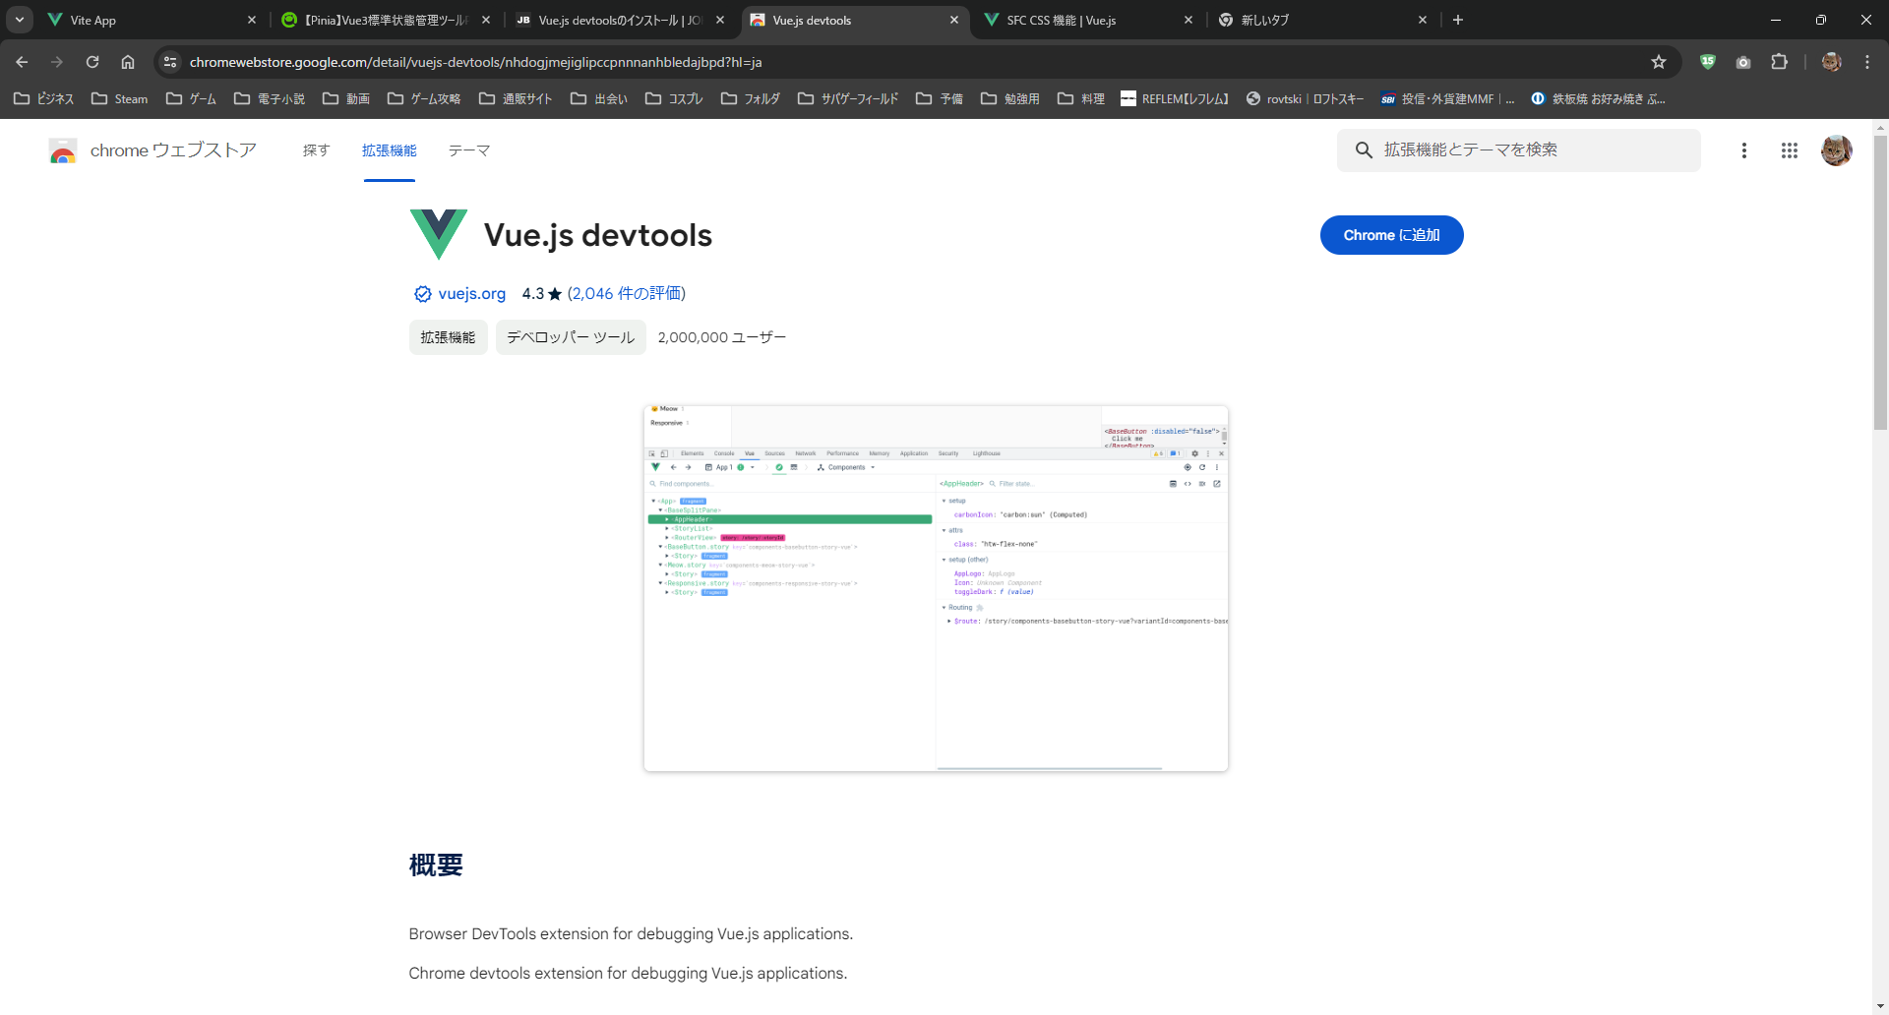
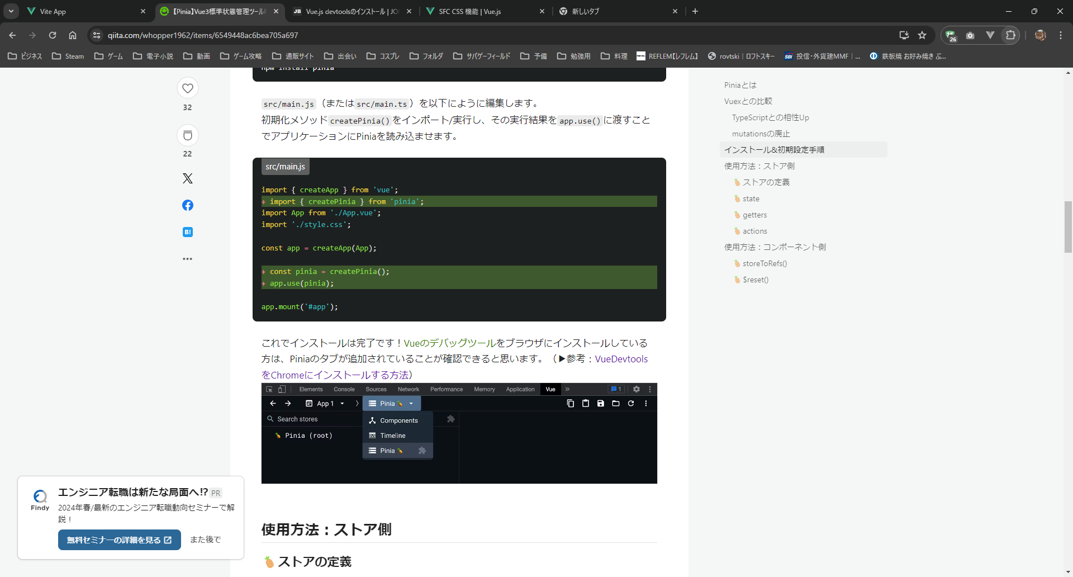
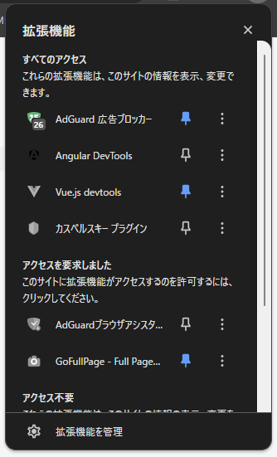
url
https://chromewebstore.google.com/detail/vuejs-devtools/nhdogjmejiglipccpnnnanhbledajbpd?hl=ja

RouterView
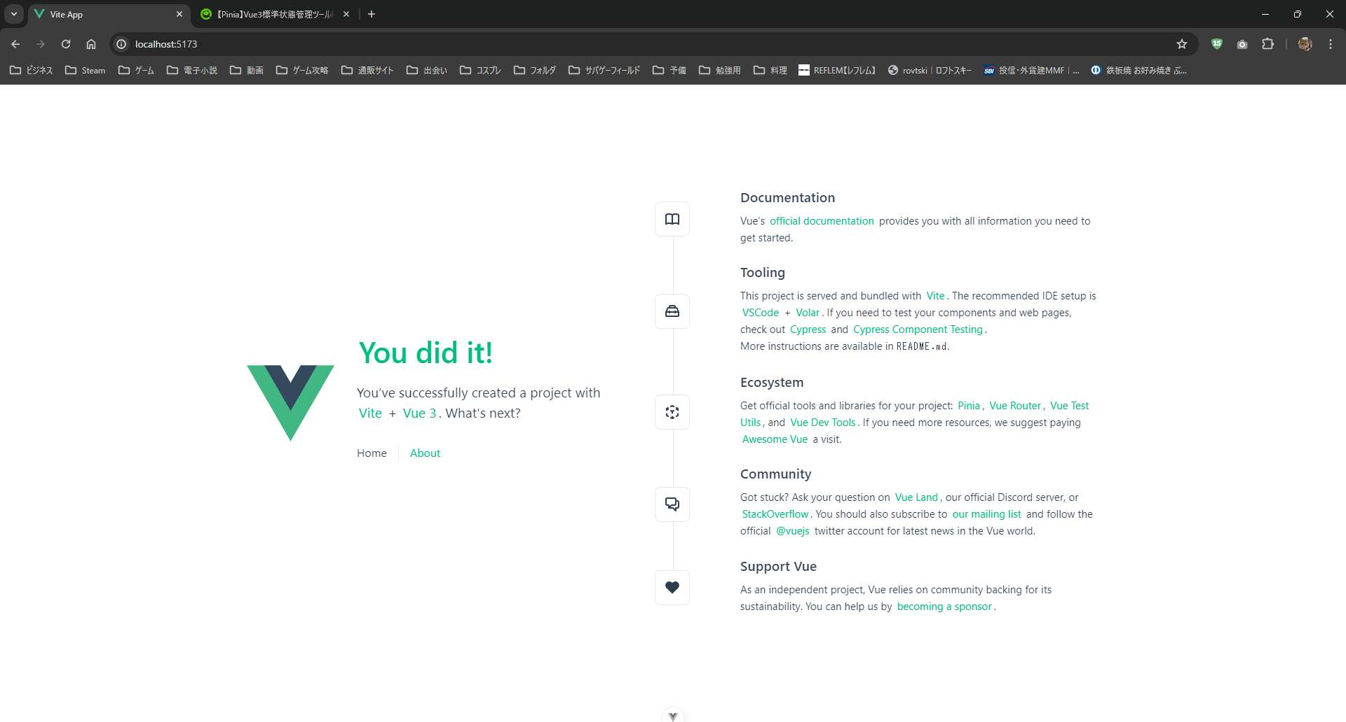

<RouterView />

<RouterLink>で<RouterView />の内容を切り替え

<RouterLink to="/">Home</RouterLink>

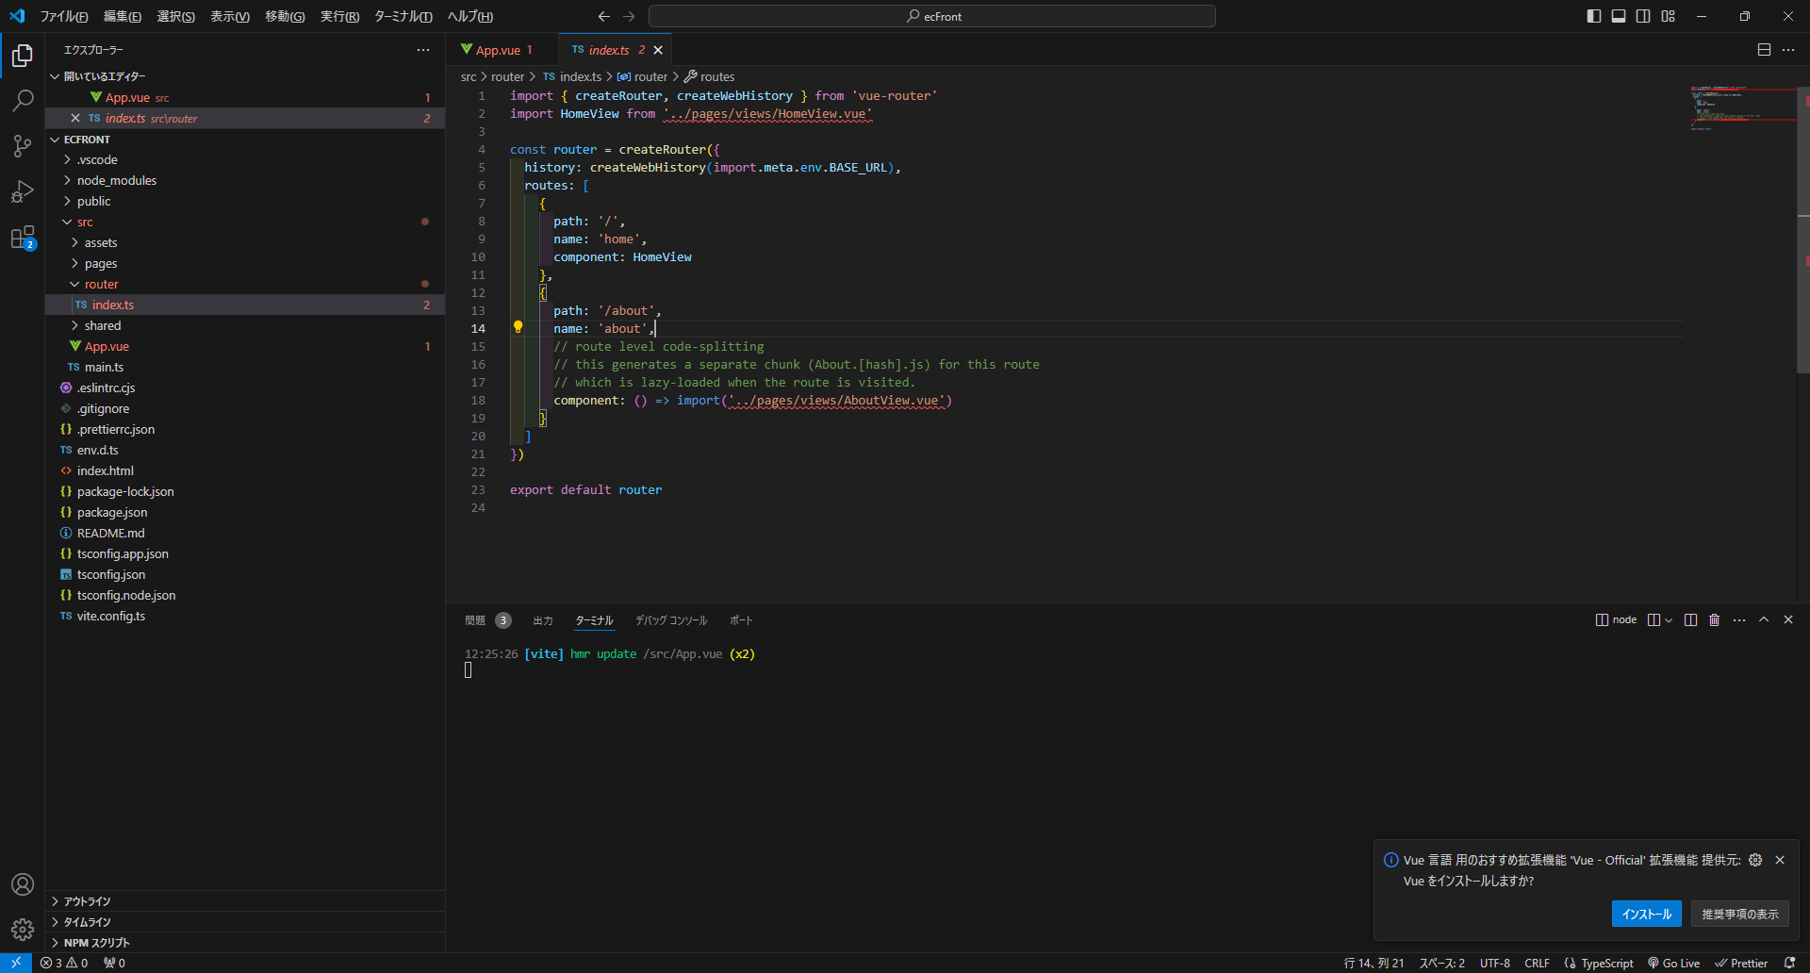
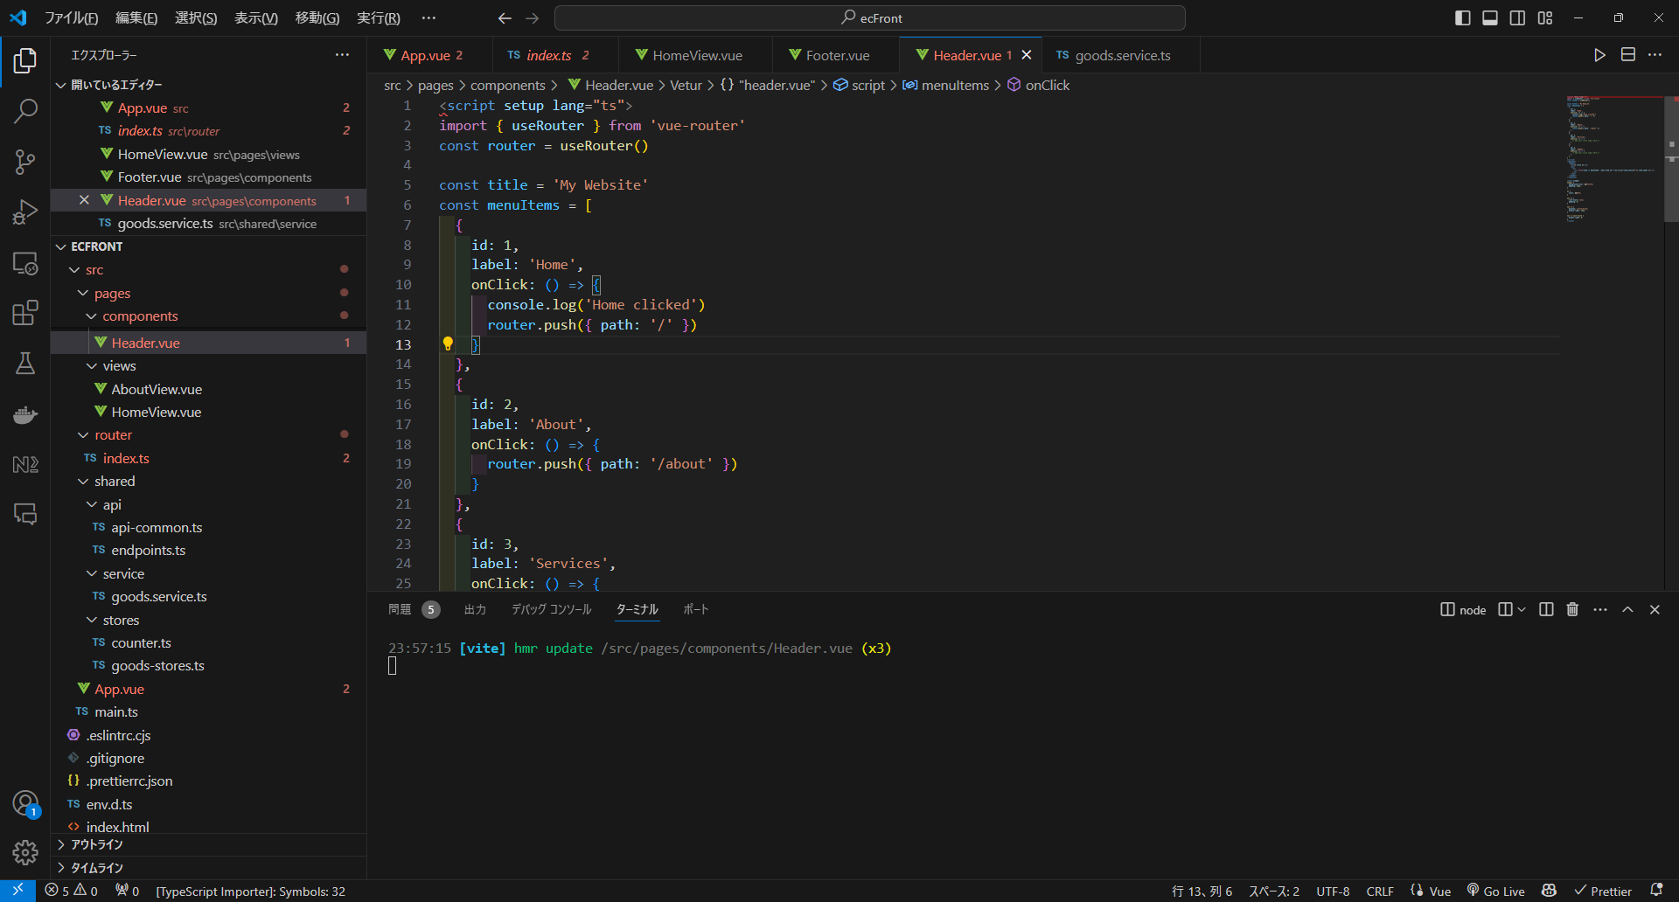

切り替え内容は、routerを参照

script内では
router.push({ path: '***' })
を使用

コンポーネント呼び出し
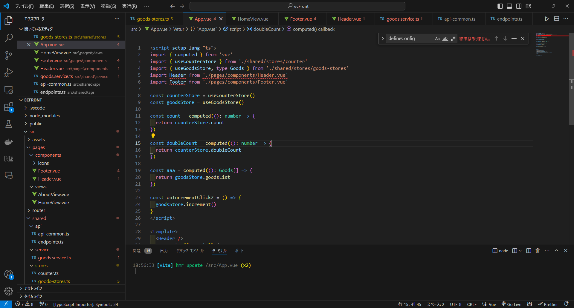

importでvue呼び出し

該当箇所に設定

pinia
設定

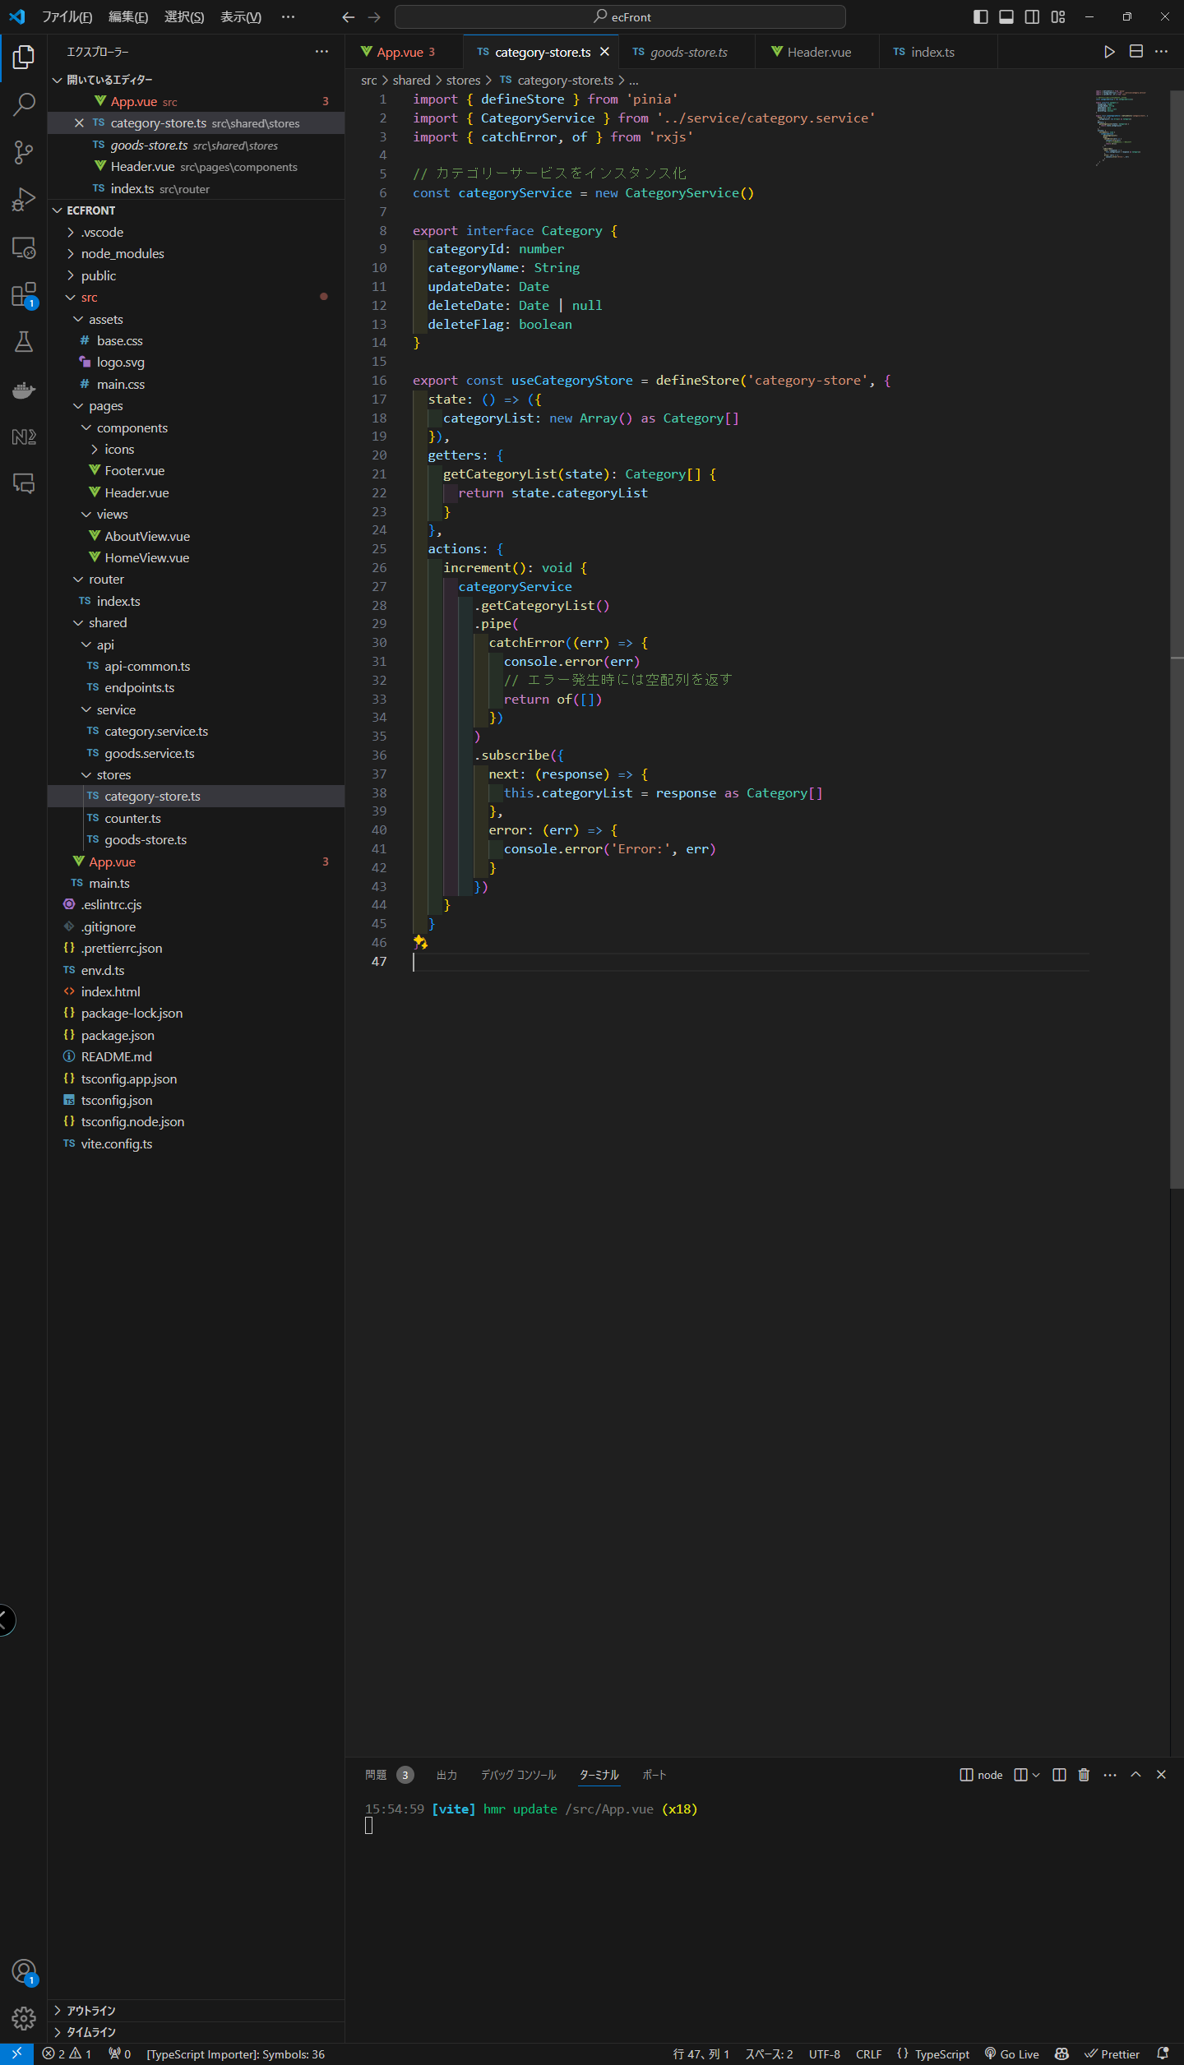
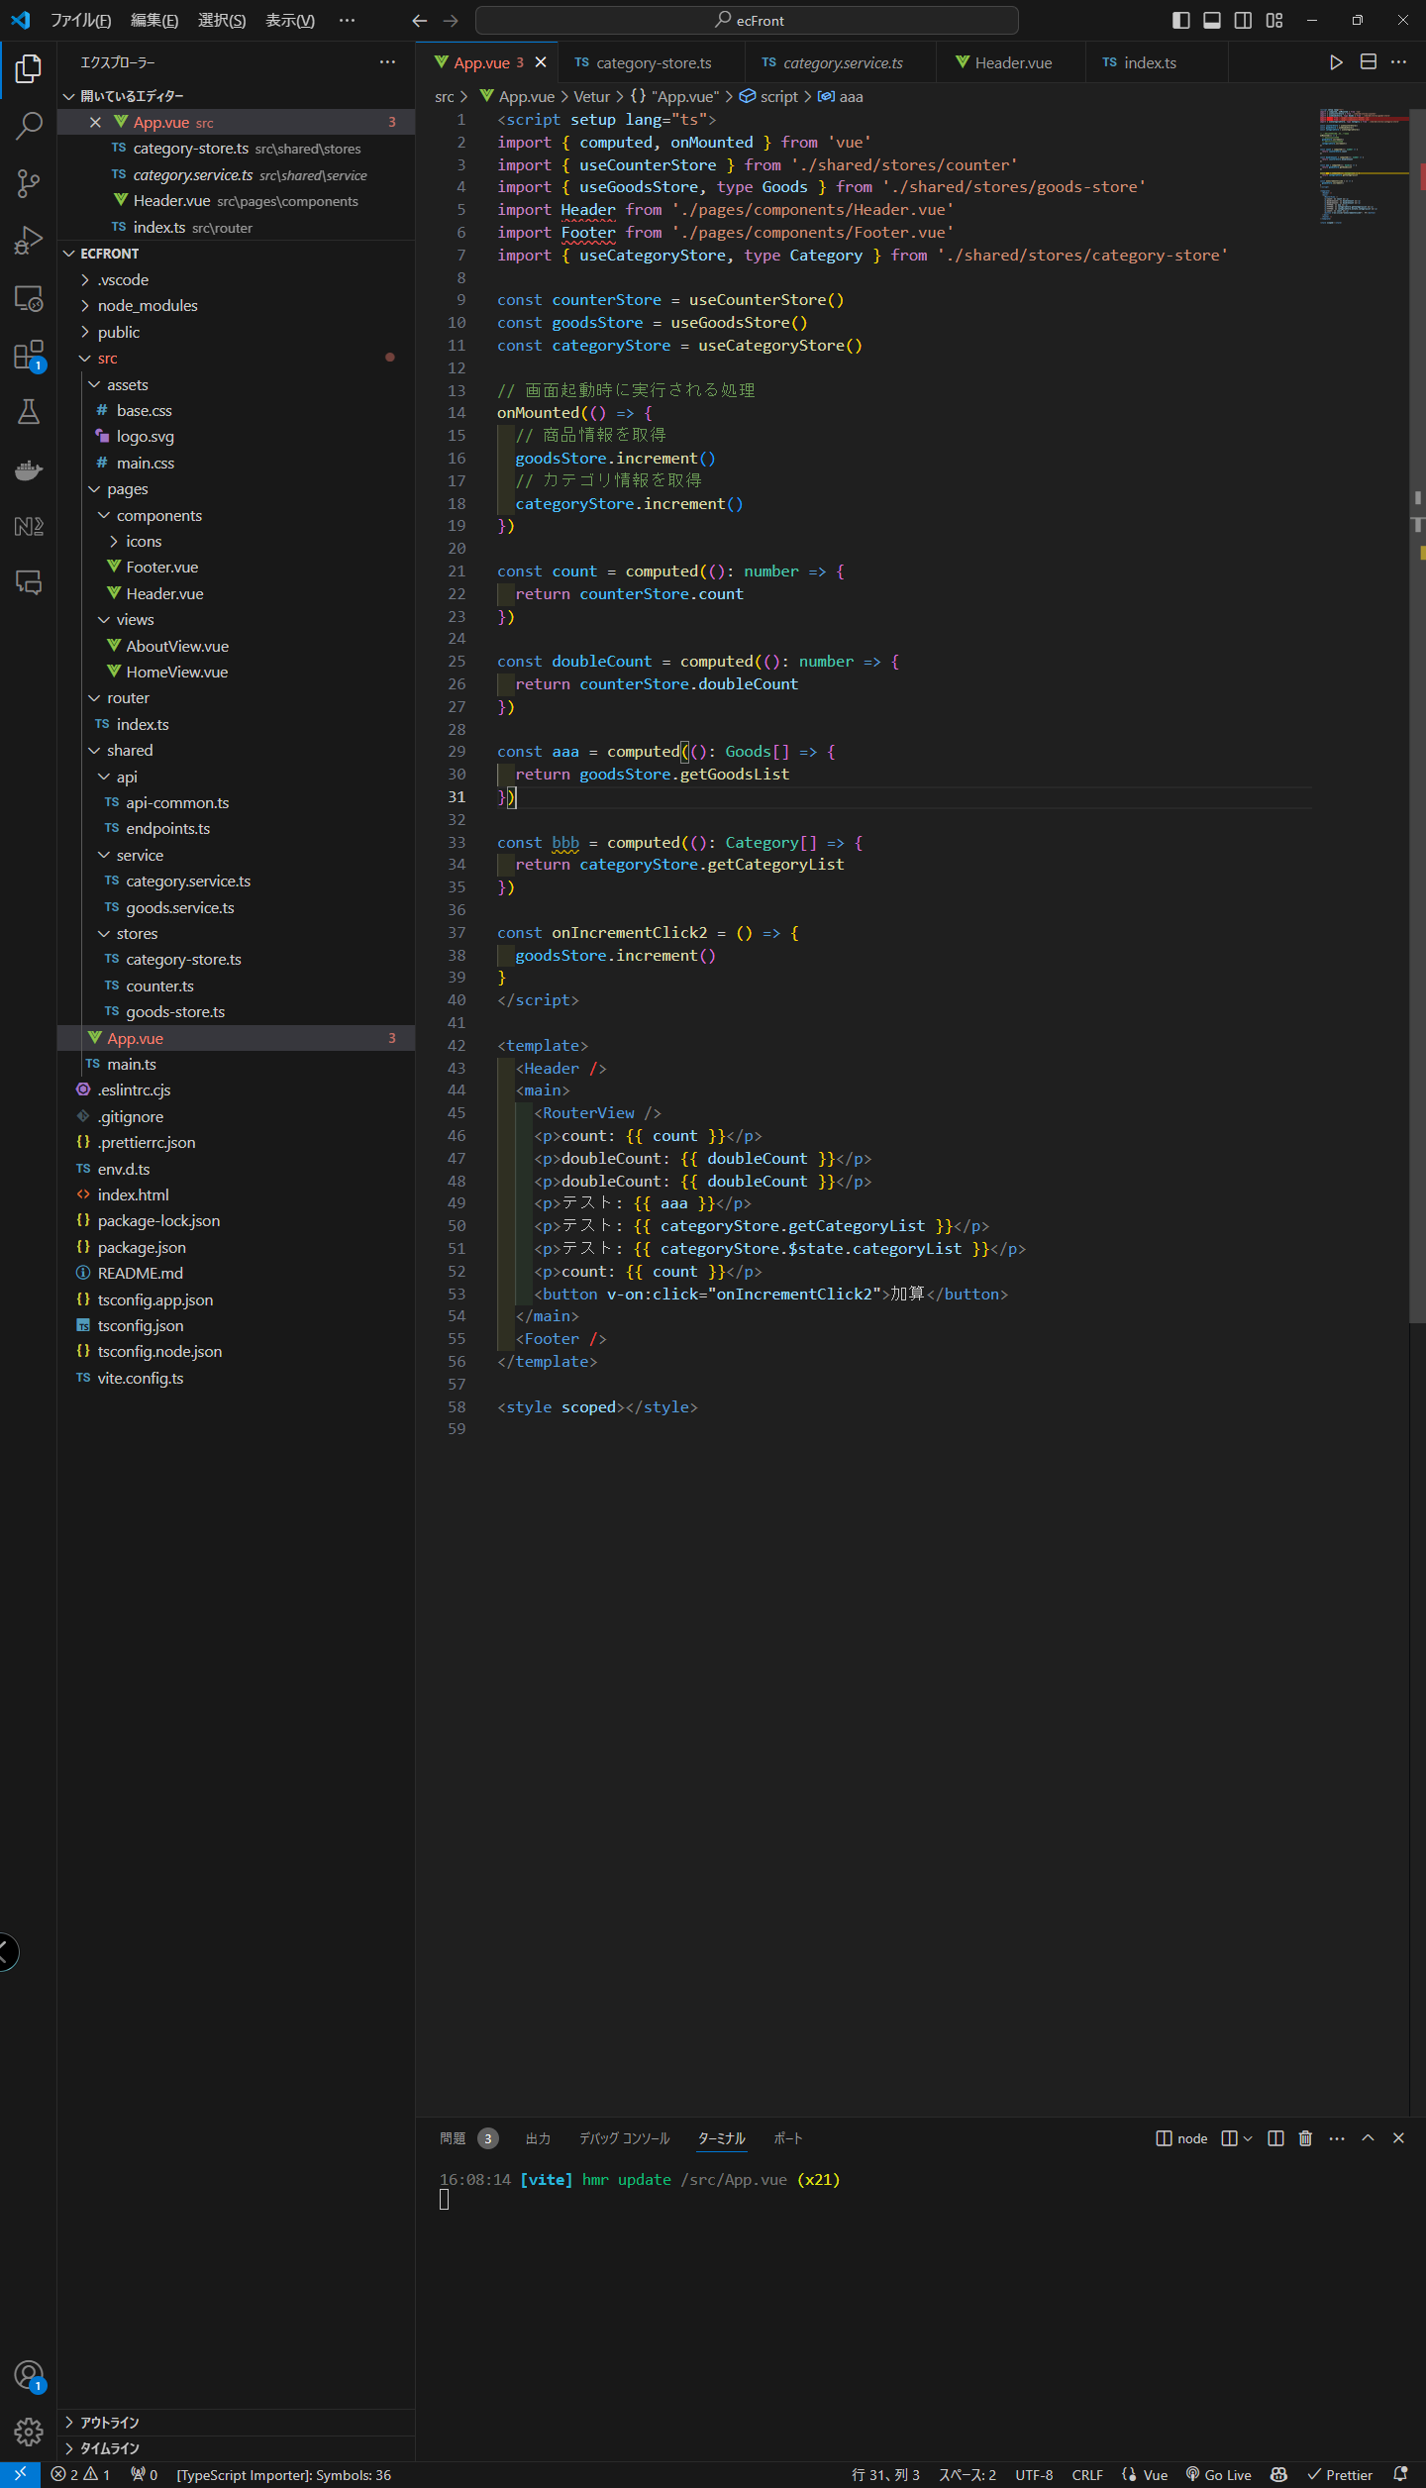

interface設定

状態管理(state)＆interfaceで初期化

状態管理(state)から情報取得

getters及びactionsを使用可能

状態管理(state)の値を更新

$stateからの直接呼び出しも可能

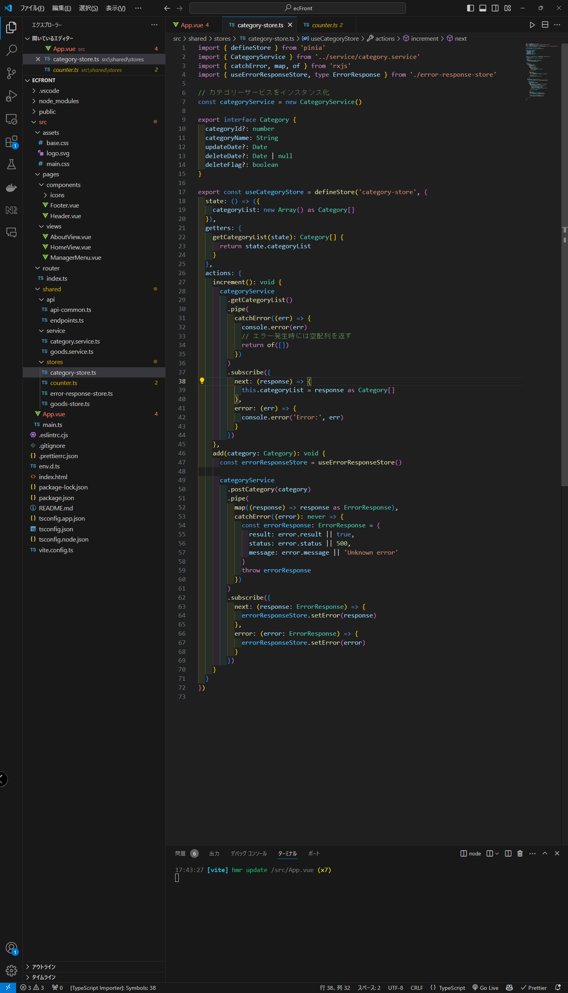

Storeから別のStoreに保存する場合、
メソッド内部でインスタンス化する

Serviceクラス使用方法
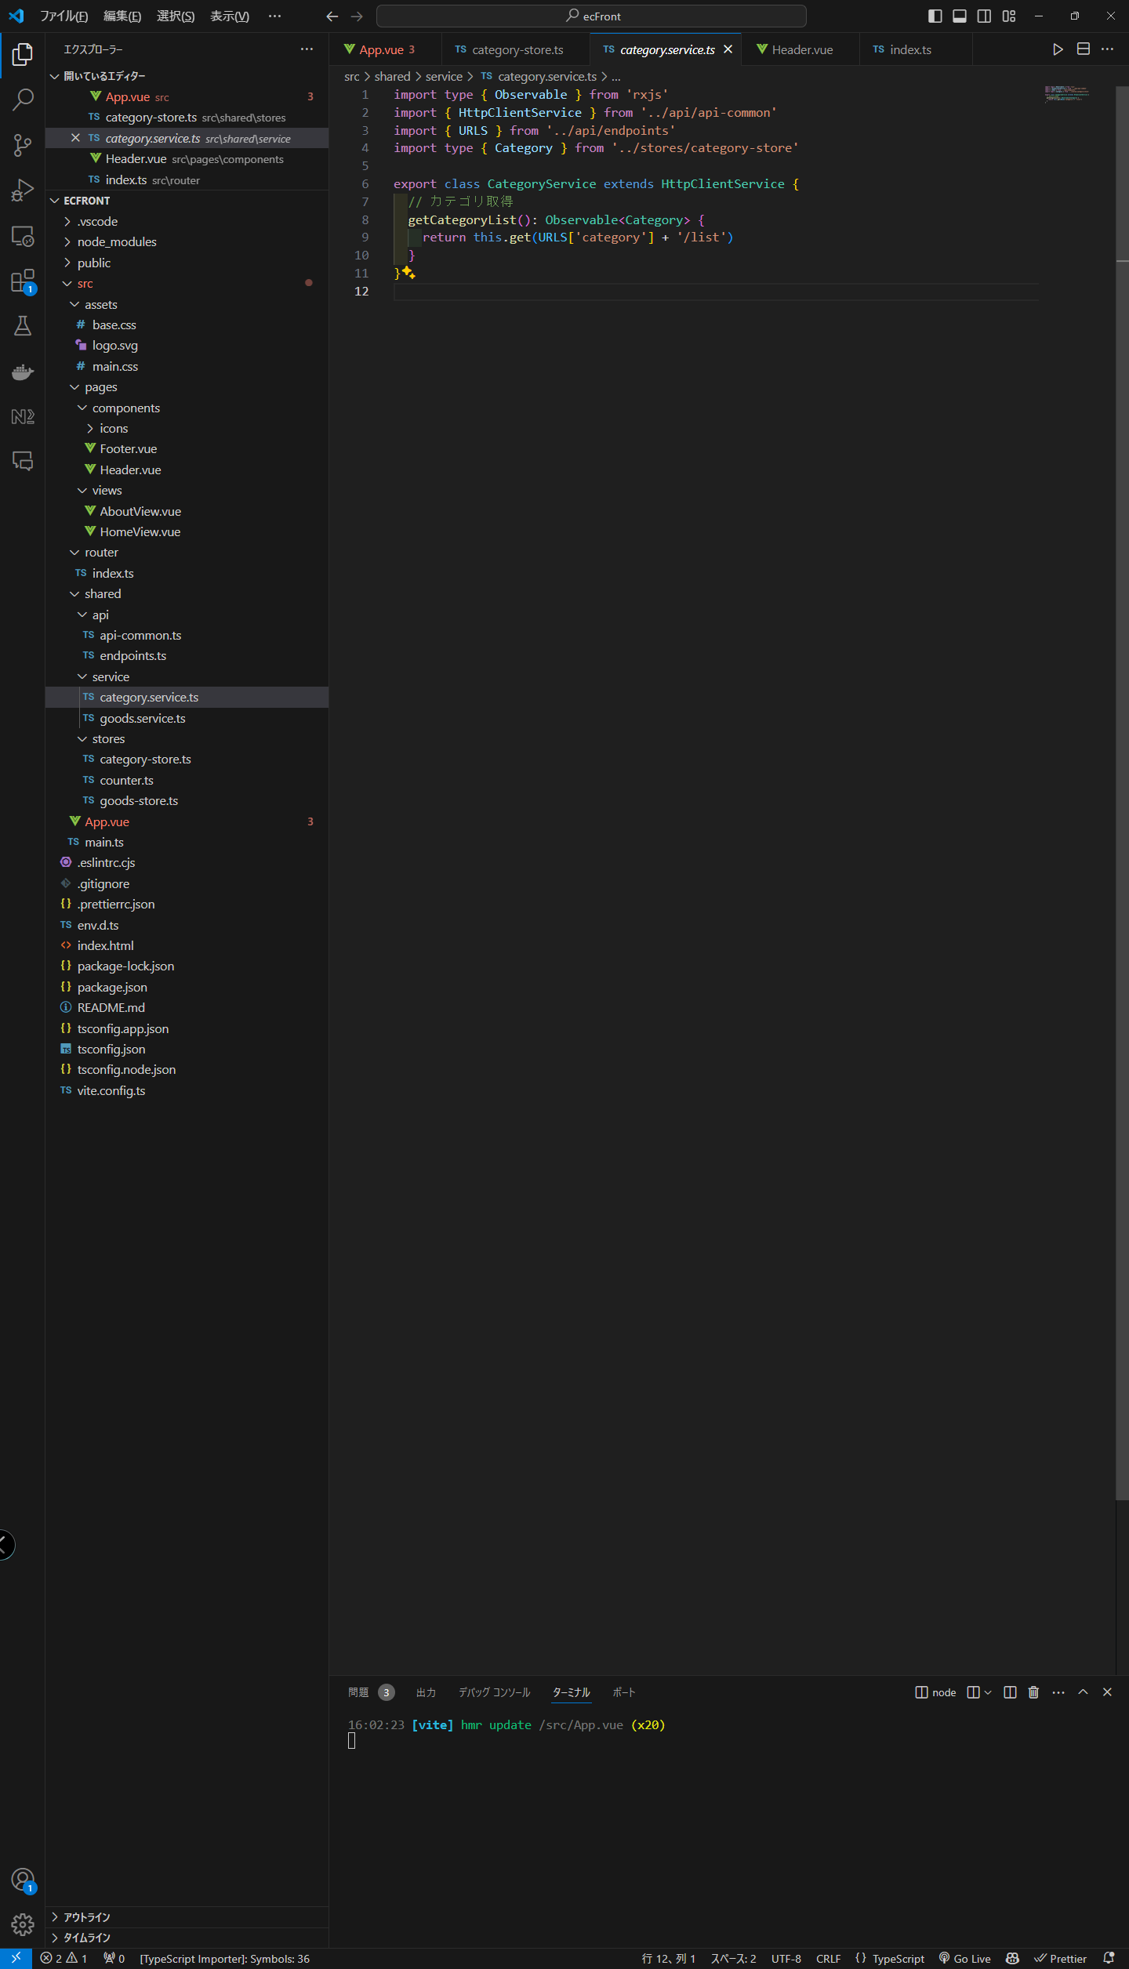
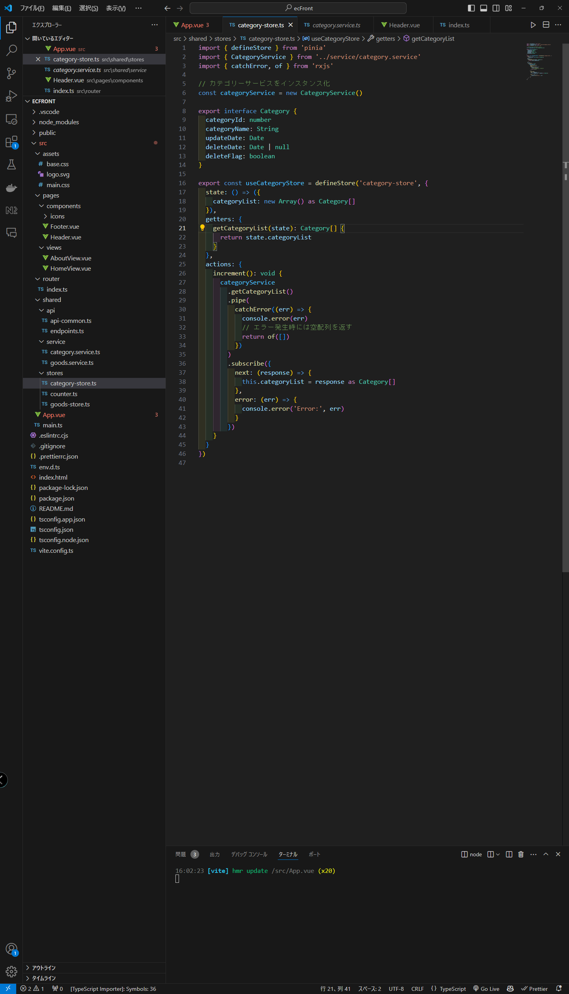

new でインスタンス化

Serviceクラス

使用

templateからscriptのメソッドへ値を渡す
